расчет
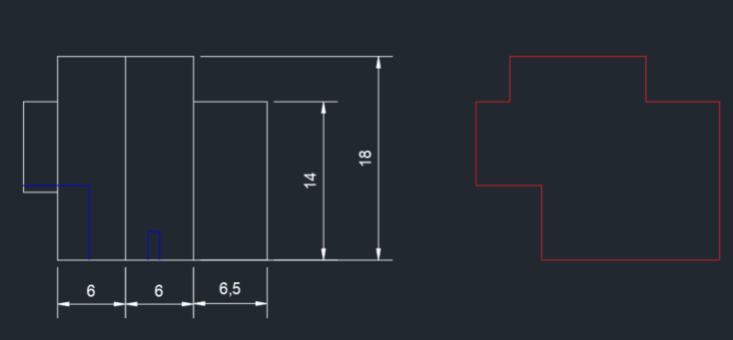
 | Перенос стены
№ | Вид работ | ед. изм | кол-во | Стоимость ед | Сумма
2 | Демонтаж двери с сохранением | шт | 1 |  | 0
3 | Демонтаж нащельников с сохранением | мп | 54 |  | 0
1 | Демонтаж сэндвич-панелей с сохранением | м2 | 310 |  | 0
4 | Демонтаж фахверка с утилизацией | т | 8 |  | 0
5 | Установка фахверка | т | 8 |  | 0
6 | Установка сэндвич-панелей | м2 | 310 |  | 0
7 | Установка двери | шт | 1 |  | 0
8 | Установка нащельников | мп | 54 |  | 0
 | Материал: |  |  |  | 0
 | Фахверк новый | т | 8 |  | 0
 | Расходники (пена, крепеж и проч.) | компл | 1 |  | 0
 |  |  |  |  | 0

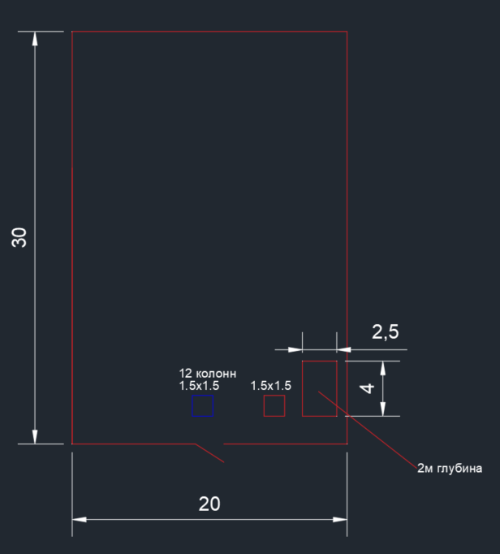
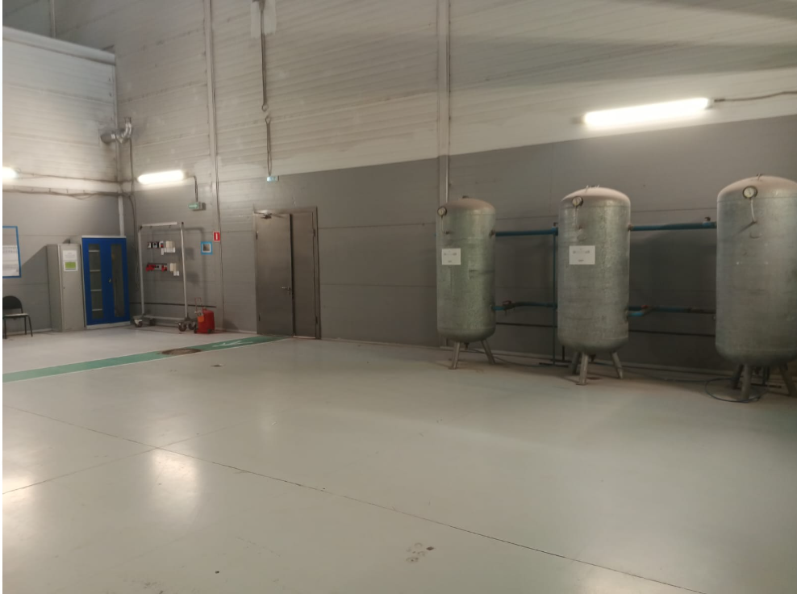
 | Подъем пола
№ | Вид работ | ед. изм | кол-во | Стоимость ед | Сумма
1 | Сборка армокаркаса | м2 | 573 |  | 0
2 | Бетонирование пола | м3 | 171.9 |  | 0
4 | Бетонирование приямков в полу | м3 | 24.5 |  | 0 | 2 шт, справа у входа или можно положить стальной лист(или тот что есть) и сверху залить
 | Материал: |  |  |  | 0
 | Арматура | т | 12 |  | 0 | по калькулятору онлайн, 12 колонн не исключаю, пойдет на армирование приямков, https://stroy-calc.ru/raschet-fundamenta-plita
 | Бетон | м3 | 196.4 |  | 0
 |  |  |  |  | 0

